構築環境
構築環境

VPC

パブリックサブネット
プライベートサブネット

Apache
RDS
OS
DBサーバー
インターネット
Webサーバー

DBサーバーを本番運用する場合は、トラブルに対応するため複数のアベイラビリティゾーン（サブネット）に設置が推奨される。

１．インスタンス作成
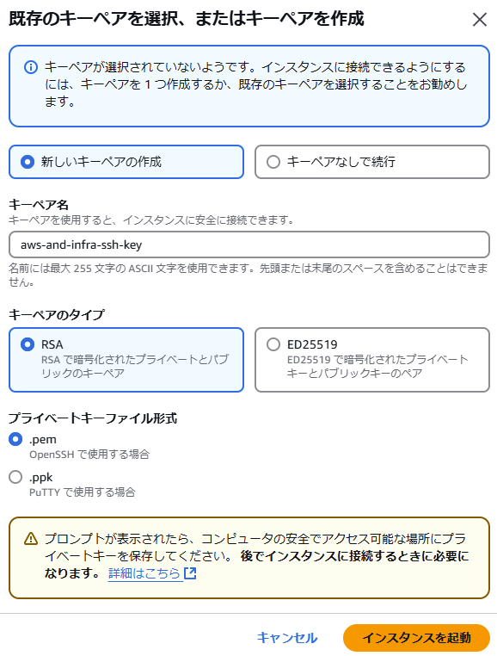
Elastic Compute Cloud（EC2）の設定手順
 | AWSクラウド上の仮想サーバー

 | ■EC2設定項目
 | １．インスタンス作成
 |  | 1．AMIの選択
 |  |  | AMI（Serverテンプレート）から、サーバー設定を適用する。
 |  | 2．インスタンスタイプの選択
 |  | 3．ストレージの追加
 |  | 4．セキュリティグループの設定
 |  | 5．SSHキーペアの設定

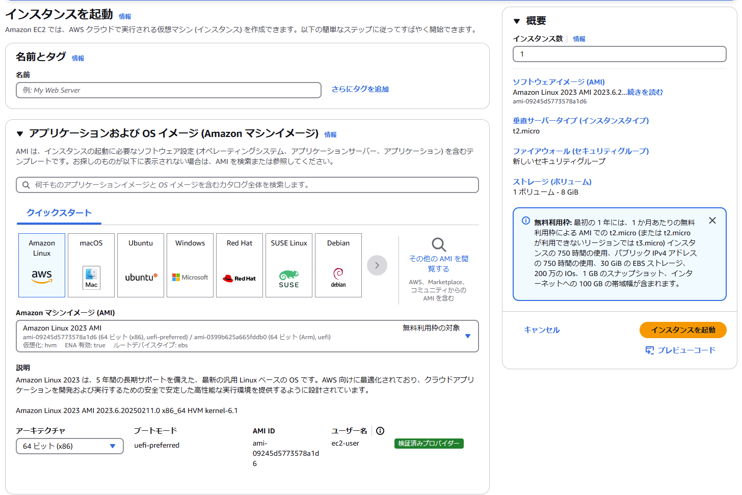

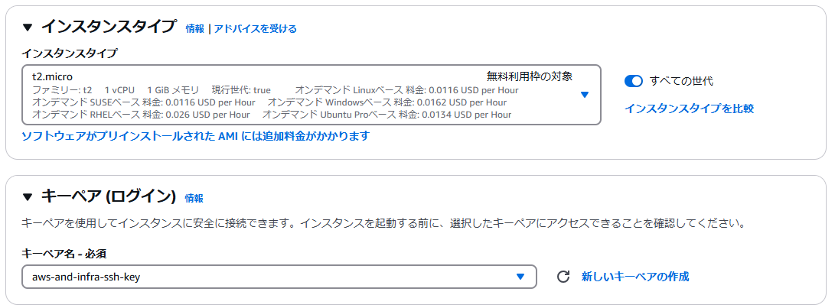

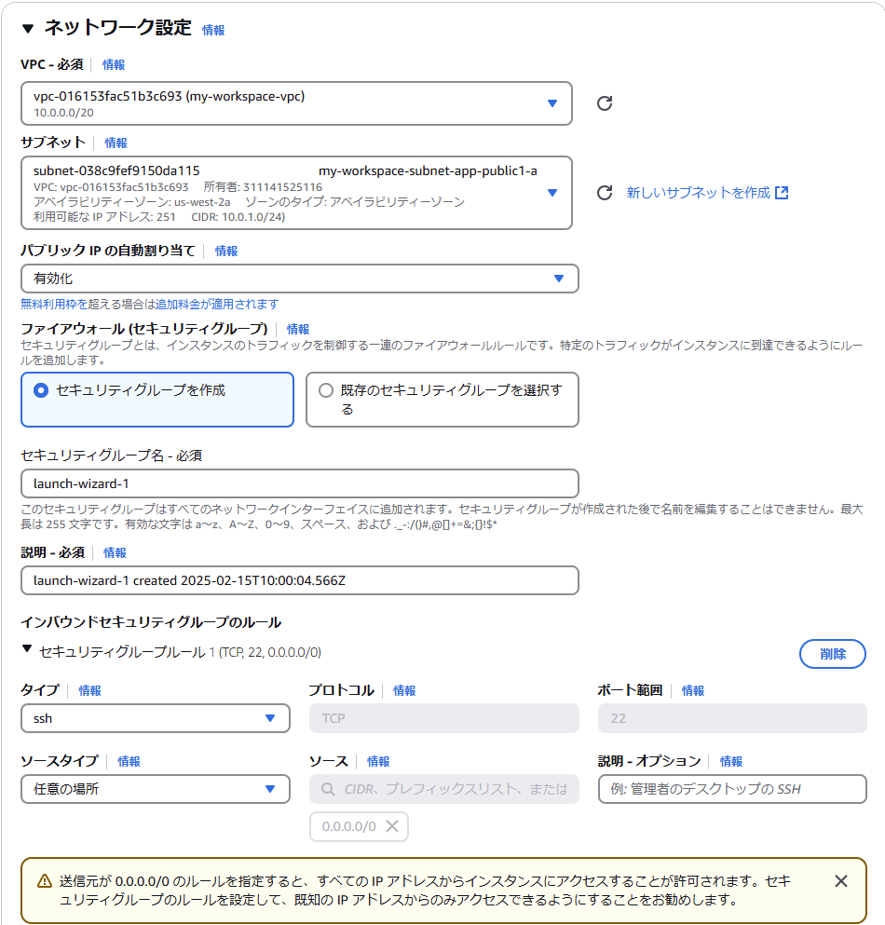

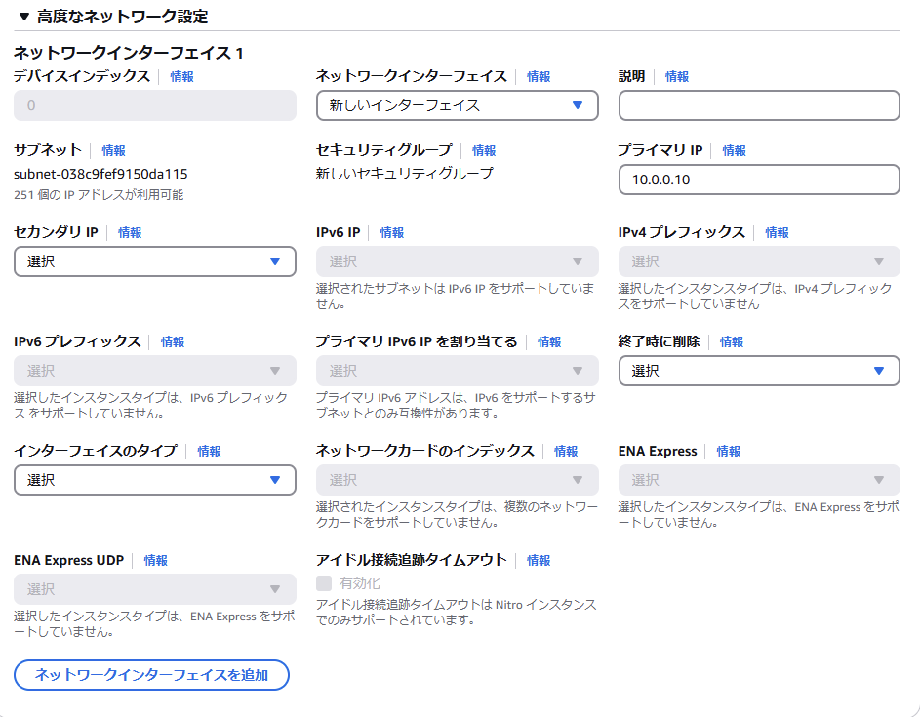

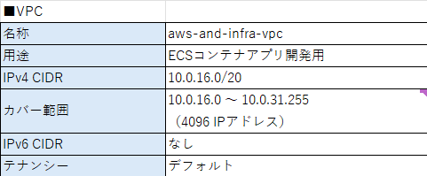

10.0.16.192

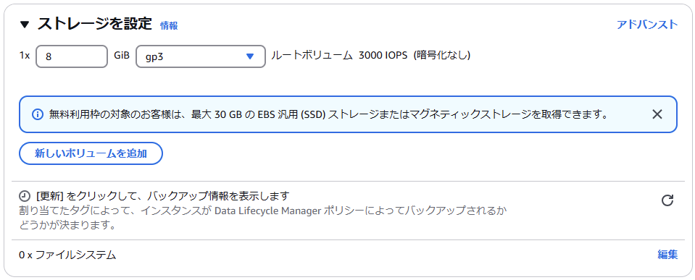

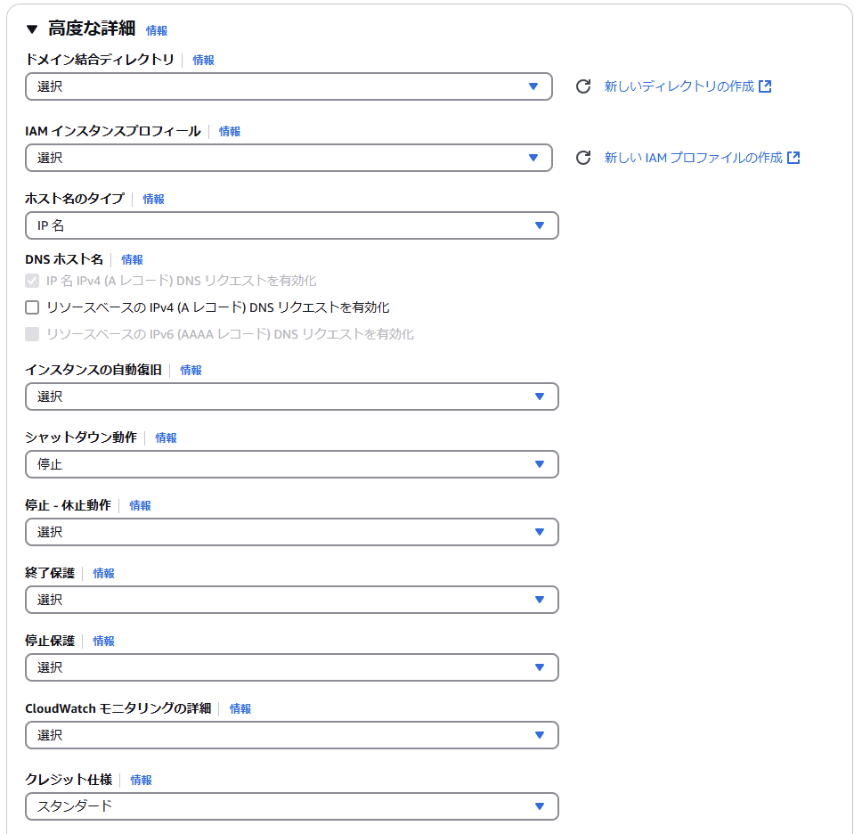

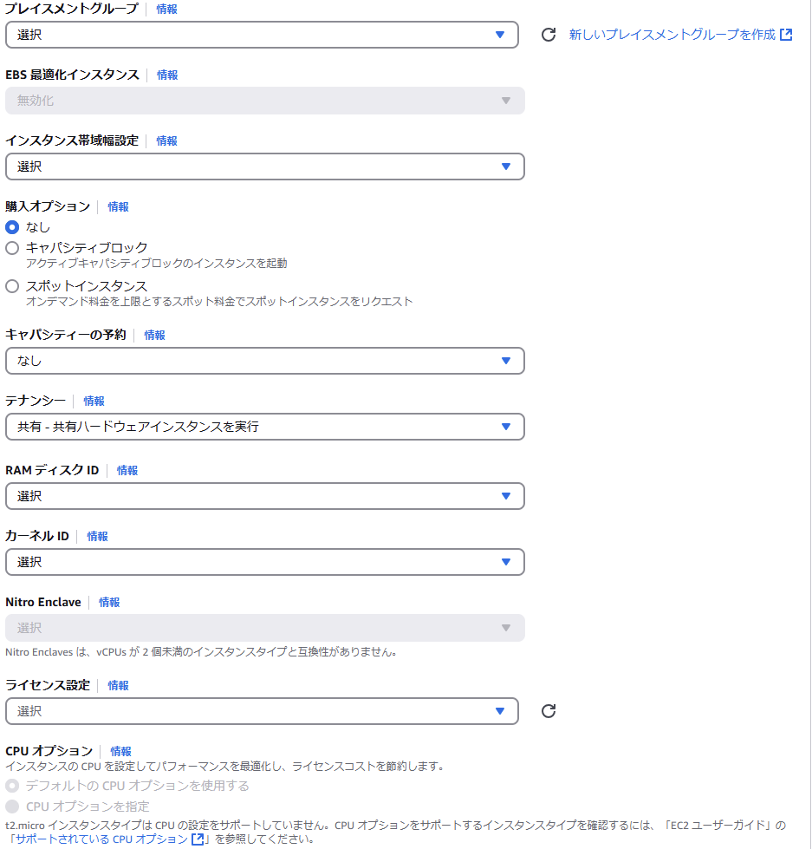

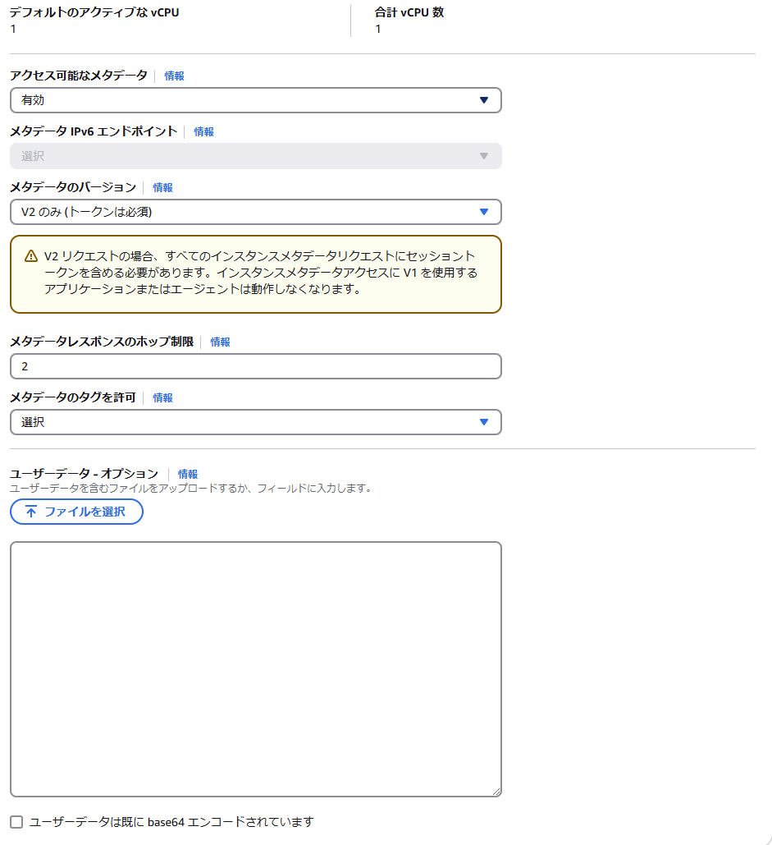

 | インスタンスの起動
 | ⇒キーペア作成

2．Apach
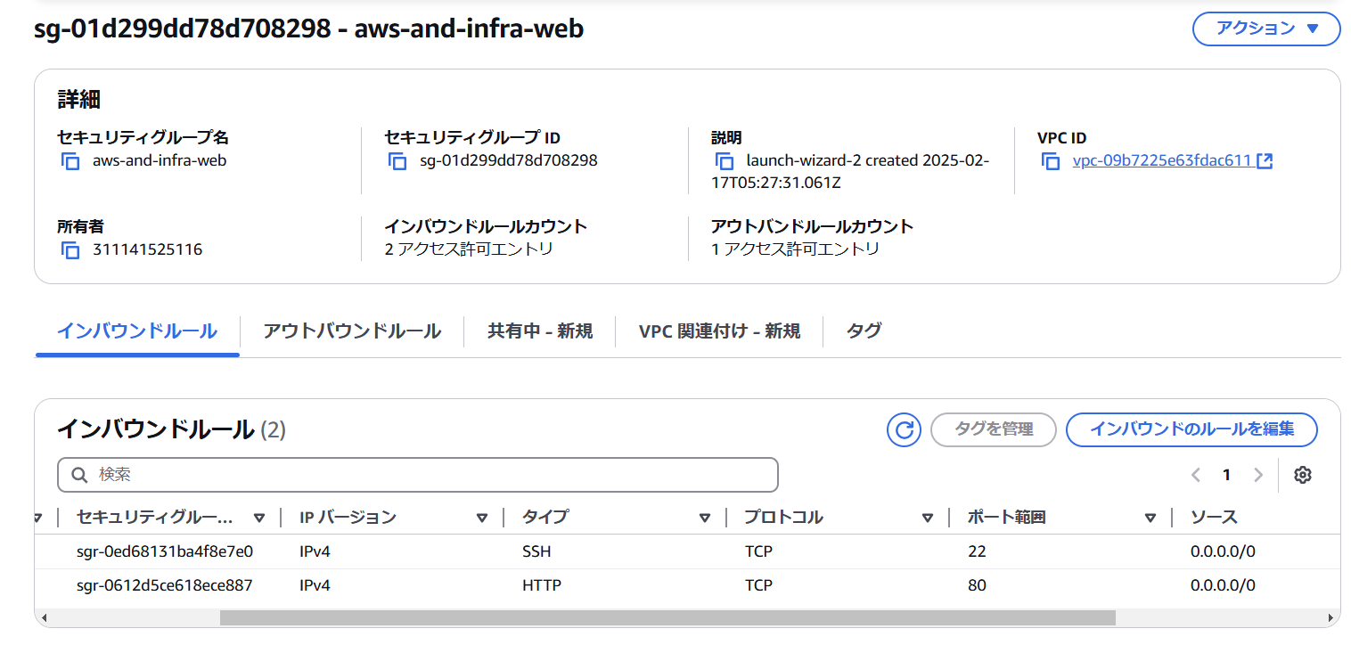
■手順
 | 1．SSHログイン確認
 | 2．Apach設定
 | 3．ファイアウォール設定

■手順詳細
 | 1．SSHログイン確認
 |  |  | ■SSHでEC2には、公開鍵認証でログインする
 |  |  |  | ユーザ名：ec2-user
 |  |  |  | 認証方式：秘密鍵 ※EC2作成時に作成したキーペア
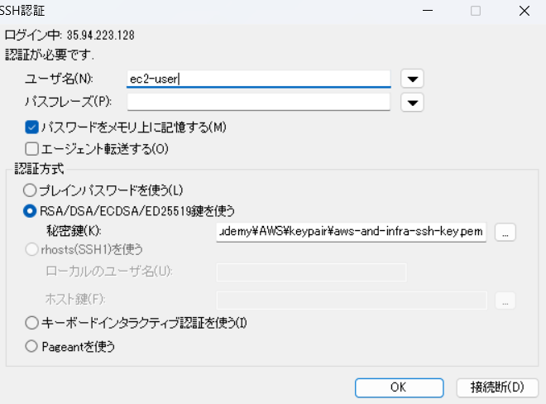

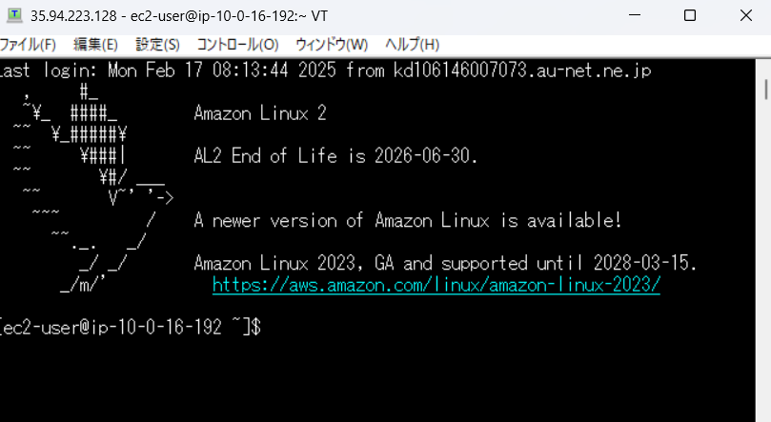
 |  |  |  |  | ⇒

 |  |  |  | ■CLIで接続する場合のコマンド
 |  |  |  |  | コマンドの書式）ssh -i my-key.pem ec2-user@<EC2のパブリックIP>
 |  |  |  |  |  | ssh -i aws-and-infra-ssh-key.pem ec2-user@35.94.223.128
 |  |  |  |  |  | ※上記キーペアコマンドの場所まで移動してから実行

 | 2．Apach設定
 |  | 2.1． OSアップデート
 |  |  | sudo yum update -y
 |  |  | ※rootユーザの場合は「sudo」は不要。「ec2-user」の場合必要

 |  | 2.2 Apachインストール
 |  |  | sudo yum -y install httpd

 |  |  | Apach起動
 |  |  | sudo systemctl start httpd.service

running：実行中
 |  |  | httpdサービスを指定して状態確認
 |  |  | sudo systemctl status httpd.service

 |  |  |  | プロセスで確認する場合
 |  |  |  | ps -axu | grep httpd

 |  |  | httpdサービスの常駐化
 |  |  | sudo systemctl enable httpd.service
 |  |  | 確認
 |  |  | sudo systemctl is-enabled httpd.service

 | 3．ファイアウォール設定
 |  |  | ※AWSのファイアウォール＝セキュリティグループ
 |  |  | ポート80を開放する。

 |  | セキュリティグループの

コマンド
SSHログイン | ssh -i my-key.pem ec2-user@<EC2のパブリックIP>
ポートの確認 | sudo lsof -i -n -P
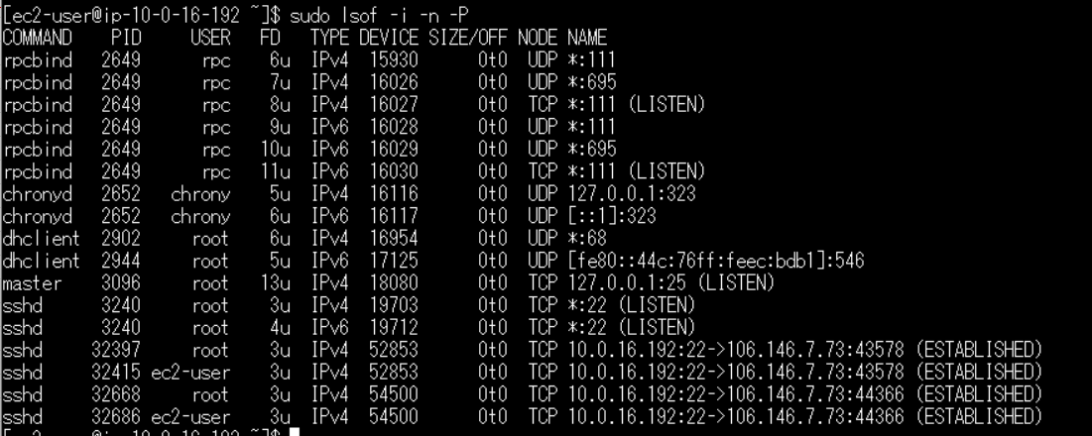

 | ⇒sshd が、TCP *:22 で受付可能（LISTEN）を示している。

